信用交易
融资融券市场交易数据统计(2024-09-03)

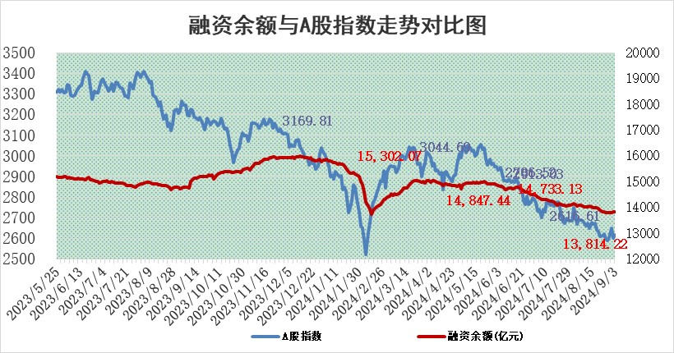
标的证券 | 融资融券余额（亿元） | 融资余额（亿元） | 融券余额（亿元） | 融资买入额（亿元） | 融资融券规模变化（亿元） | 融资余额增幅(‰) | 融券余额增幅(%)
统计数据 | 13,936.09 | 13,814.22 | 111.86 | 422.26 | -3.78 | -0.33 | 0.72

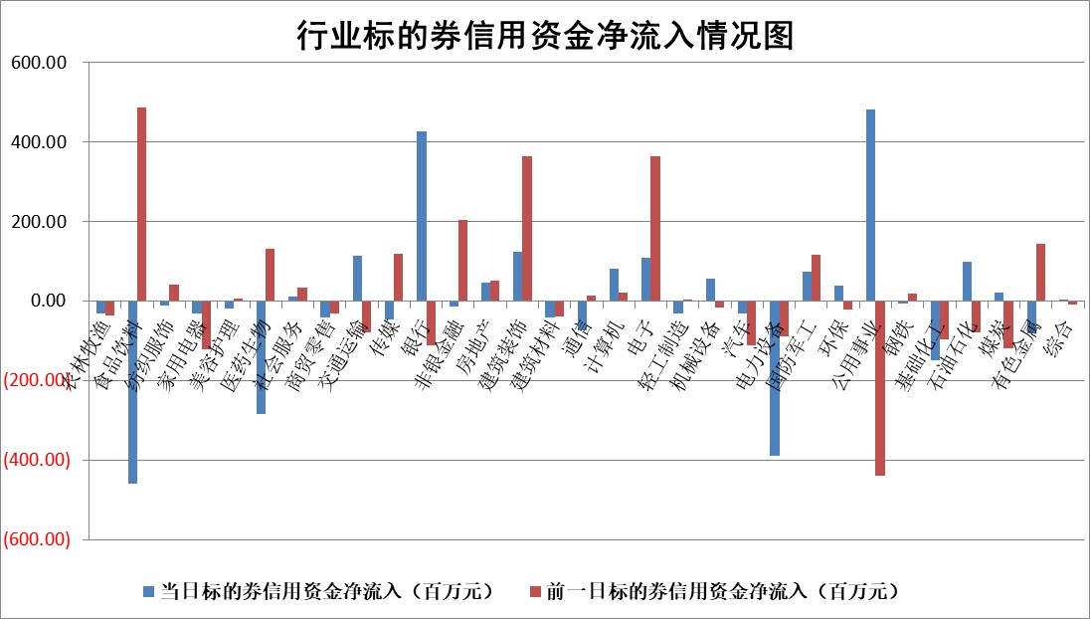

标的基金代码 | 标的基金简称 | 融资余额/市值(%) | 融资余额增幅(%) | 融资买入额/成交金额(%) | （融资余额净增额-融券余额净增额）/市值(‱) | 融券余额降幅(%) | ABS[（融资余额净增额-融券余额净增额）/市值净增额-1](%)
159902 | 华夏中小板ETF | 0.00 | 0.00 | 0.00 | 0.00 | 0.00 | 100.00
159915 | 易方达创业板ETF | 2.83 | -4.75 | 679264.87 | -14.25 | -8.55 | 309.80
159919 | 嘉实沪深300ETF | 0.64 | -0.79 | 4.77 | -0.59 | -29.84 | 100.60
159920 | 华夏恒生ETF | 35.89 | -0.13 | 16.62 | -4.74 | -0.09 | 150.56
159922 | 嘉实中证500ETF | 0.77 | 0.24 | 2.54 | -0.11 | -2.10 | 100.16
159925 | 南方沪深300ETF | 0.25 | -2.55 | 0.08 | -0.66 | 0.00 | 103.11
159928 | 消费ETF | 1.36 | -2.03 | 2.47 | -2.84 | -1.14 | 103.50
159934 | 易方达黄金ETF | 84.49 | 0.09 | 13.96 | 7.89 | 0.00 | 84.47
159939 | 全指信息技术ETF | 0.93 | -0.38 | 7.46 | -0.36 | 0.00 | 100.53
159940 | 全指金融地产ETF | 0.15 | -0.14 | 0.00 | -0.02 | 0.00 | 99.97
159995 | 半导体芯片ETF | 2.84 | -0.07 | 121.41 | -0.25 | -0.57 | 100.31
159997 | 天弘中证电子ETF | 2.22 | -3.06 | 7.43 | -7.01 | -0.62 | 109.45
159998 | 天弘中证计算机主题ETF | 0.88 | -1.64 | 0.02 | -1.46 | 0.00 | 100.43
510050 | 华夏上证50ETF | 3.46 | 0.39 | 402.84 | 1.67 | 20.13 | 94.93
510180 | 华安上证180ETF | 0.49 | 0.78 | 2.00 | 0.39 | 1.16 | 119.54
510880 | 华泰柏瑞红利ETF | 0.47 | -0.72 | 3.88 | -0.33 | 0.90 | 98.84
510900 | 易方达恒生H股ETF | 43.83 | 0.00 | 1.88 | -0.18 | 0.00 | 100.67
511010 | 5年期国债ETF | 3.40 | -3.64 | 0.11 | -12.82 | 0.00 | 196.85
511380 | 可转债及可交换债券ETF | 1.87 | 1.89 | 277.22 | 3.46 | 0.00 | 97.03
512000 | 全指证券ETF | 8.71 | -0.40 | 9.63 | -3.51 | -0.79 | 104.89
512010 | 沪深300医药卫生ETF | 6.72 | -0.95 | 84.27 | -6.48 | -1.27 | 106.61
512070 | 沪深300非银ETF | 2.36 | -1.02 | 65.66 | -2.44 | -0.17 | 114.35
512400 | 南方中证申万有色金属ETF | 1.93 | -2.85 | 0.76 | -5.71 | -0.33 | 126.85
512580 | 广发中证环保产业ETF | 1.13 | 1.39 | 0.18 | 1.55 | 0.00 | 98.36
512660 | 国泰中证军工ETF | 3.05 | 2.24 | 31.99 | 6.36 | -77.17 | 97.18
512800 | 华宝中证银行ETF | 12.59 | 1.64 | 5.81 | 18.03 | -11.95 | 116.19
512980 | 广发中证传媒ETF | 1.87 | -0.47 | 69.07 | -0.88 | -1.23 | 100.73
515030 | 华夏中证新能源汽车ETF | 3.13 | 0.39 | 13.08 | 1.10 | -2.43 | 99.41
515050 | 华夏中证5G通信主题ETF | 1.09 | -0.78 | 3.11 | -0.88 | -0.79 | 101.13
515070 | 华夏中证人工智能ETF | 3.72 | -2.51 | 1.26 | -9.60 | 0.00 | 109.31
标的股票比较指标 |  | 融资余额/流通A股市值(%) | 融资余额增幅(%) | 融资买入额/成交金额(%) | （融资余额净增额-融券余额净增额）/流通A股市值(‱) | 融券余额降幅(%) | ABS[（融资余额净增额-融券余额净增额）/流通A股市值净增额-1](%)
前十名标的个股 |  | 仁东控股 | 大叶股份 | 厦门港务 | 亚康股份 | 康为世纪 | 汇隆新材
 |  | 雅博股份 | 奥克股份 | 大秦铁路 | 辰奕智能 | 赛科希德 | 雅创电子
 |  | 容百科技 | 科森科技 | 伟测科技 | 大叶股份 | 国际医学 | 万祥科技
 |  | 中研股份 | 金安国纪 | 包钢股份 | 智立方 | 富祥药业 | 海力风电
 |  | 纽泰格 | 中国广核 | 文峰股份 | 东睦股份 | 阿特斯 | 同有科技
 |  | 齐峰新材 | 亚康股份 | 复旦张江 | 银邦股份 | 长阳科技 | 中科磁业
 |  | 福星股份 | 中国核电 | 海王生物 | 中源协和 | 国盛智科 | 宇环数控
 |  | 元道通信 | 辰奕智能 | 秦安股份 | 精研科技 | 苏泊尔 | 纬德信息
 |  | 沃森生物 | 国电电力 | 金橙子 | 科森科技 | 蓝帆医疗 | 甘李药业
 |  | 金博股份 | 东睦股份 | 赛微微电 | 瑞纳智能 | 国电电力 | 凯旺科技
后十名标的个股 |  | 广汇汽车 | 海利尔 | 中国重工 | 汇隆新材 | 我爱我家 | 卡倍亿
 |  | 海印股份 | 汇隆新材 | 中国船舶 | 海力风电 | 四方光电 | 祥鑫科技
 |  | 盛屯矿业 | 中信博 | 亚泰集团 | 康希通信 | 中国广核 | 采纳股份
 |  | 江苏舜天 | 海力风电 | 国信证券 | 海利尔 | 棕榈股份 | 赛微电子
 |  | 威创股份 | 顺灏股份 | 宝鹰股份 | 顺灏股份 | 易瑞生物 | 康力源
 |  | 广电网络 | 万润科技 | 广汇汽车 | 万润科技 | 中国动力 | 心脉医疗
 |  | 东旭光电 | 盐津铺子 | 海印股份 | 新风光 | 京沪高铁 | 凯龙高科
 |  | 东旭蓝天 | 超越科技 | 盛屯矿业 | 耐科装备 | 京东方A | 上海谊众
 |  | 易事特 | 重庆钢铁 | 江苏舜天 | 万祥科技 | 中国卫通 | 大秦铁路
 |  | 鹏都农牧 | 万祥科技 | 威创股份 | 南都电源 | 航发动力 | 鼎泰高科
说明：1.以上普通交易数据和信用交易数据皆以交易日收盘后数据为基准；2.上述标的证券总数据只计算标的证券市场总数据，不包括从标的证券中调出去标的证券数据，所以与交易所公布的总值略有不同； 3.上述行业采用申万一级行业分类；4.以上标的基金和标的个股中比较的6个指标值中：前5个（从左至右）为正向指标，值越大排名越靠前；第6个为逆向指标，值越小，排名越靠前；5.第6个指标中ABS[]表示求绝对值，其主要用于考量信用资金相对净流入对股价相对净变化的贡献程度；6.数据来源：wind，交易所。

 |  |  |  | 证券代码 | 新增融资余额 | 融资买入额 | 融资买入增幅前10
 |  | 1 | 西部建设 | 002302 | 80643953 | 177472374 | 41%
 |  | 2 | 天键股份 | 301383 | 27855096 | 56831811 | 39%
 |  | 3 | 井松智能 | 688251 | 7040854 | 13763946 | 27%
 |  | 4 | 国电电力 | 600795 | 116116226 | 151740647 | 23%
 |  | 5 | 华立科技 | 301011 | 9342856 | 31199107 | 23%
 |  | 6 | 捷邦科技 | 301326 | 9066090 | 22350547 | 22%
 |  | 7 | 海利尔 | 603639 | 19864834 | 35520613 | 20%
 |  | 8 | 华研精机 | 301138 | 7597460 | 13339451 | 16%
 |  | 9 | 鹏辉能源 | 300438 | 83773067 | 304558811 | 16%
 |  | 10 | 建科股份 | 301115 | 7106455 | 29879412 | 15%

